1. CUTTING DOCKET
 |  |  |  |  |  |  |  |  |  |  |  | Mã số: |  | MER.QT-1.BM.4
 |  |  |  |  |  |  |  |  |  |  |  | Lần ban hành: |  | 01
 |  |  |  |  |  |  |  |  |  |  |  | Số trang |  | 03/03
 | PHƯƠNG LÂM - 205
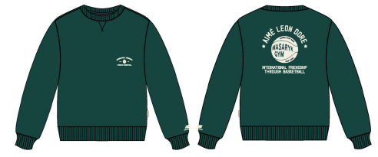
 | CUTTING DOCKET |  |  |  |  |  | THAM KHẢO CÁCH MAY THEO ÁO MẪU PP MÃ MASCS000 MÀU RAIN FOREST ĐÃ CHUYỂN NGÀY 1/8/24
 | JOB NUMBER: |  | A15 FW24 G2719
 | STYLE NUMBER: |  | MASCS000
 | STYLE NAME : |  | Sonny Crewneck
 | SEASON: |  | FW24
 | TÊN HÀNG: |  | CREWNECK |  |  |  |  | DROP: |  |  | DROP 2 MASARYK
 | NGÀY CẤP: |  | 2-Aug-24 |  |  |  |  | VẢI CHÍNH: |  |  | VTK5946-1B 100%COTTON 410GSM 40'S CM + 20'S CM + 10'S CD AA SIRO DK; 1.31M/KG; CW: 185CM
 | NGÀY GIAO HÀNG: |  | 9-Aug-24 |  |  |  |  | THÀNH PHẦN VẢI: |  |  | 100% COTTON
 |  |  |  |  |  |  |  | KHỔ VẢI: |  |  | 165cm
 | Xí nghiệp: |  | UN-AVAILABLE |  |  |  |  | KHÁCH HÀNG: |  |  | ALD
 | XUẤT NGÀY

 |  | SKU | COLOR | SIZE: | XS | S | M | L | XL | XXL |  |  |  |  | TOTAL
 | ORDER CUT |  | RAIN FOREST |  |  |  |  | CHƯA XUỐNG TÁC NGHIỆP |  |  |  |  |  |  | 0
 | EXTRA (+/-) |  | RAIN FOREST |  |  |  |  |  |  |  |  |  |  |  | 0
 | PAUL'S SAMPLE |  | RAIN FOREST |  |  |  |  |  |  |  |  |  |  |  | 0
 | SHIPPING SAMPLE |  | RAIN FOREST |  |  |  |  |  |  |  |  |  |  |  | 0
 | TOTAL : |  | RAIN FOREST |  | 0 | 0 | 0 | 0 | 0 | 0 |  |  |  |  | 0

 |  | SKU | COLOR | SIZE: | XS | S | M | L | XL | XXL |  |  |  |  | TOTAL
 | ORDER CUT |  | SILVER MIX |  | 23 | 65 | 150 | 157 | 82 | 23 |  |  |  |  | 500
 | EXTRA (+/-) |  | SILVER MIX |  | 1 | 3 | 5 | 5 | 3 | 1 |  |  |  |  | 18
 | PAUL'S SAMPLE |  | SILVER MIX |  | 0 | 1 | 1 | 1 | 1 | 0 |  |  |  |  | 4
 | SHIPPING SAMPLE |  | SILVER MIX |  |  |  | 2 |  |  |  |  |  |  |  | 2
 | TOTAL : |  | SILVER MIX |  | 24 | 69 | 158 | 163 | 86 | 24 |  |  |  |  | 524

 | GRAND TOTAL: |  |  |  | 24 | 69 | 158 | 163 | 86 | 24 |  |  |  |  | 524

 | PHẦN A: VẢI |  | NCC TAH TONG
VẢI |  |  | VỊ TRÍ | MÀU | ĐVT | SỐ LƯỢNG ĐƠN HÀNG | ĐỊNH MỨC | SỐ LƯỢNG THEO ĐỊNH MỨC (NET) | LỖI VẢI (DEFECT) + ĐẦU KHÚC | SỐ LƯỢNG CẦN CẤP CHO TEST INHOUSE | SỐ LƯỢNG CẦN CẤP CHO TEST OUTSOURCE | SỐ LƯỢNG CẦN CẤP CHO TỔ CẮT (GROSS) | GHI CHÚ / CODE VẢI
SILVER MIX
1 | VTK5946-1B 100%COTTON 410GSM 40'S CM + 20'S CM + 10'S CD AA SIRO DK; 1.31M/KG; CW: 185CM |  | VẢI CHÍNH | SILVER MIX (BROS BA08) | M | 524 | 0.79 | 414.0 | 10.7 | 2.0 |  | 427 | ALFW24P0569005A00K 'LOT 3-1 ÁNH B: CẤP HẾT 427M
2 | RIB1X1_ 100%COTTON 415GSM_VTK5947 |  | BO CỔ/TAY/ LAI | SILVER MIX (BROS BA08) | M | 524 | 0.25 | 131.0 | 8.4 |  |  | 140 | ALFW24P0569006A00K 'LOT 1-1 ÁNH : CẤP 140M
 | PHẦN B : PHỤ LIỆU
 |  |  |  |  | MÀU PHỤ LIỆU | CODE MÀU | MÀU VẢI |  | ĐVT | SỐ LƯỢNG ĐH | ĐỊNH MỨC | SỐ LƯỢNG THEO ĐM | HAO HỤT | SỐ LƯỢNG CẤP | GHI CHÚ
1 | CHỈ 40/2 MAY CHÍNH + VẮT SỔ |  |  |  | SILVER MIX | GY7097 | SILVER MIX |  | CUỘN | 524 | 0.06 | 31 |  | 32
2 | NHÃN CHÍNH ALD X NB Masaryk 100%COTTON |  |  |  | WHITE |  | SILVER MIX |  | PCS | 524 | 1.00 | 524 |  | 524 | A15-0646
3 | NHÃN THÀNH PHẦN 100% COTTON ALD-COO-612 |  |  |  | WHITE |  | SILVER MIX |  | PCS | 524 | 1.00 | 524 |  | 524 | A15-0591
4 | NHÃN SƯỜN NGOÀI ALD-ML02 |  |  |  | WHITE |  | SILVER MIX |  | PCS | 524 | 1.00 | 524 |  | 524
6 | DÂY TAPE XƯƠNG CÁ 1CM |  |  |  | SILVER MIX |  | SILVER MIX |  | M | 524 | 0.40 | 210 |  | 210 | A15-0705
 | PHẦN C : PHỤ LIỆU ĐÓNG GÓI
PHỤ LIỆU |  |  |  |  | MÀU PHỤ LIỆU | CODE MÀU | MÀU VẢI |  | ĐVT | SỐ LƯỢNG ĐH | ĐỊNH MỨC | SỐ LƯỢNG THEO ĐM | HAO HỤT | SỐ LƯỢNG CẤP | GHI CHÚ
1 | UPC STICKER 3" X 2" |  |  |  | WHITE |  | SILVER MIX |  | PCS | 524 | 1.00 | 524 |  | 524 | A15 0566
3 | THẺ BÀI ALD ALD-T06P |  |  |  | WHITE |  | SILVER MIX |  | PCS | 524 | 1.00 | 524 |  | 524
4 | BAO Masaryk Large Poly Bag (15 X 18) - Recycled MaterialCODE: ALD PB30-R |  |  |  | CLEAR |  | SILVER MIX |  | PCS | 524 | 1.00 | 524 |  | 524 | A15-0590/A15-0598
5 | BAO BIG POLYBAG 100X120CM |  |  |  | CLEAR |  | SILVER MIX |  | PCS | 524 | 0.08 | 44 |  | 44
6 | THÙNG CARTON 60CM (L) *40CM (W)* 30CM (H) |  |  |  | NATURAL |  | SILVER MIX |  | PCS | 524 | 0.08 | 44 |  | 44
7 | TẤM LÓT THÙNG |  |  |  | NATURAL |  | SILVER MIX |  | PCS | 524 | 0.17 | 87 |  | 88
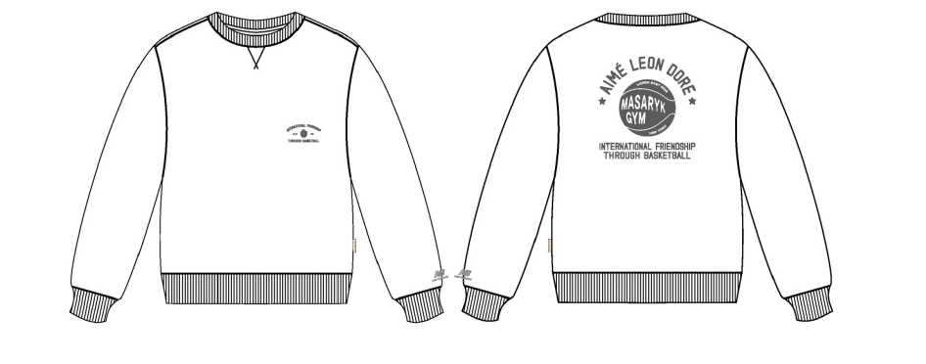
 | PHẦN D : IN / THÊU / WASH |  |  |  |  |  |  |  | PHẦN E : HÌNH
1 | IN : | IN TẠI THÂN TRƯỚC + THÂN SAU + TAY TRÁI - IN BTP TẠI UA
 |  |  | SIZE: | DUNG SAI | XS | S | M | L | XL | XXL
 | ĐỊNH VỊ HÌNH IN NGỰC TRÁI NGƯỜI MẶC TỪ ĐỈNH VAI ĐẾN ĐỈNH HÌNH IN |  | 3.25'' W X 1.69'' H | 1/8 in | 7 1/4 in | 7 1/2 in | 7 3/4 in | 8 in | 8 1/4 in | 8 1/2 in | 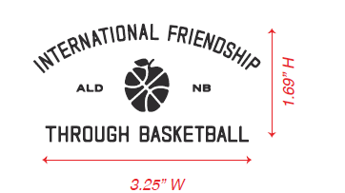
 | ĐỊNH VỊ HÌNH IN NGỰC TRÁI NGƯỜI MẶC TỪ GIỮA TRƯỚC QUA |  |  | 1/8 in | 2 1/2 in | 2 5/8 in | 2 3/4 in | 2 7/8 in | 3 in | 3 1/8 in
 | ĐỊNH VỊ HÌNH IN TAY TRÁI NGƯỜI MẶC TỪ ĐƯỜNG TRA BO LÊN MÉP DƯỚI HÌNH IN |  | 1'' W X 0.48'' H | 1/8 in | 1 1/8 in | 1 1/8 in | 1 1/8 in | 1 1/8 in | 1 1/8 in | 1 1/8 in | 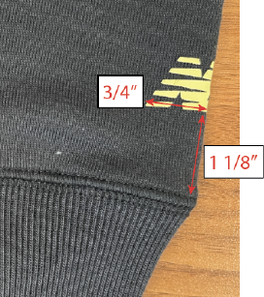 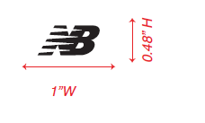
 | ĐỊNH VỊ HÌNH IN TAY TRÁI NGƯỜI MẶC TỪ GIỮA NẾP GẤP TAY ĐẾN CẠNH NGOÀI HÌNH IN |  |  | 0 in | 3/4 in | 3/4 in | 3/4 in | 3/4 in | 3/4 in | 3/4 in
 | ĐỊNH VỊ HÌNH IN TỪ ĐƯỜNG MAY CỔ TẠI GIỮA SAU ĐẾN ĐỈNH HÌNH IN |  | 9.25” W X 9.76” H | 1/8 in | 3 1/2 in | 3 1/2 in | 3 1/2 in | 3 1/2 in | 3 1/2 in | 3 1/2 in | 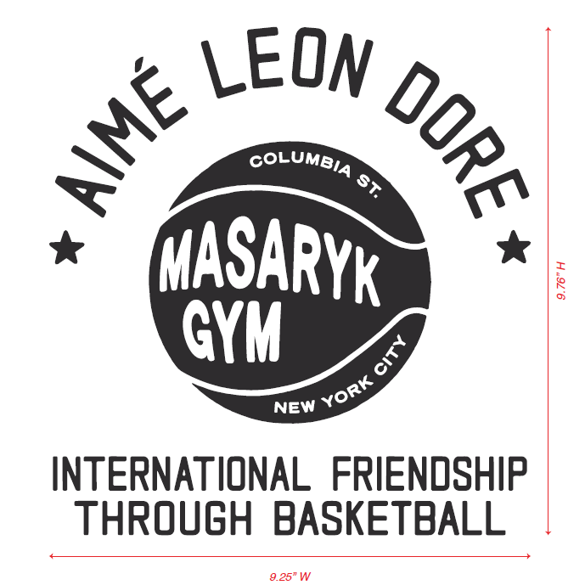
2 | THÊU : | KHÔNG THÊU
3 | WASH: | KHÔNG WASH

 | PHẦN F: LƯU Ý
1 | XEM TÀI LIỆU ĐÍNH KÈM
2 | -SỐ LƯỢNG NHÃN SIZE NHƯ SAU :
 | SIZE | XS | S | M | L | XL | XXL |  | TOTAL
 | SỐ LƯỢNG | 24 | 69 | 158 | 163 | 86 | 24 |  | 524

2. TRIM CARD
JOB NUMBER: | A15 FW24 G2719
STYLE NUMBER: | MASCS000
STYLE NAME : | Sonny Crewneck
 | RAIN FOREST
VẢI CHÍNH | RAIN FOREST-19-5232 TCX
THÀNH PHẦN | 100%COTTON 410GSM
VẢI CHÍNH
RIB1X1_ 100%COTTON 415GSM_VTK5947 | RAIN FOREST-19-5232 TCX
BO CỔ/TAY/ LAI
CHỈ 40/2 MAY CHÍNH + VẮT SỔ | RAIN FOREST
SỬ DỤNG TOÀN BỘ ÁO | GR10151
NHÃN CHÍNH ALD X NB Masaryk 100%COTTON | WHITE
GẮN NHÃN CHÍNH GIỮA CỔ, GẤP ĐÔI KHI MAY
NHÃN THÀNH PHẦN 100% COTTON ALD-COO-612 | WHITE
GẬP ĐÔI, MAY TẠI SƯỜN TRÁI NGƯỜI MẶC, 5 INCH TỪ MÉP LAI LÊN ( BÊN TRONG ÁO) | 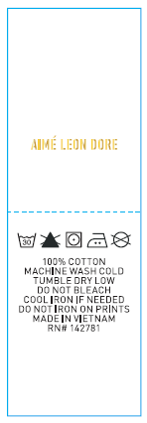
NHÃN SƯỜN NGOÀI ALD-ML02 | WHITE
GẬP ĐÔI, MAY TẠI SƯỜN TRÁI NGƯỜI MẶC, TỪ LAI ÁO LÊN 7 INCH, MAY ( BÊN NGOÀI ÁO) | 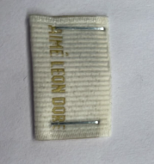
DÂY TAPE XƯƠNG CÁ 1CM | RAIN FOREST
VIỀN TẠI TRA CỔ SAU
UPC STICKER 3" X 2" | WHITE
THEO QUY CÁCH ĐÓNG GÓI | 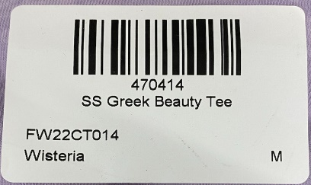
THẺ BÀI ALD ALD-T06P | WHITE
THEO QUY CÁCH ĐÓNG GÓI | 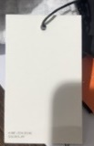 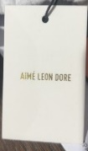
BAO Masaryk Large Poly Bag (15 X 18) - Recycled MaterialCODE: ALD PB30-R | CLEAR
THEO QUY CÁCH ĐÓNG GÓI
BAO BIG POLYBAG 100X120CM | CLEAR
BÊN TRONG THÙNG
TẤM LÓT THÙNGTHÙNG CARTON 60CM (L) *40CM (W)* 30CM (H) | NATURAL
 | 